行政事業レビューシート
 |  |  |  |  |  |  |  |  |  |  |  |  | 事業番号 |  |  |  | 2022 |  |  |  | - | 府 |  |  | - | 21 |  | - | 0083
令和4年度行政事業レビューシート |  |  |  |  |  |  |  |  |  |  |  |  |  |  |  |  |  |  |  |  | （ | 内閣府 |  |  |  |  |  |  |  |  |  | ）
事業名 |  |  | 農業農村整備事業に必要な経費 |  |  |  |  |  |  |  |  |  |  | 担当部局庁 |  |  |  | 内閣府 沖縄振興局 |  |  |  |  |  |  |  |  | 作成責任者
事業開始年度 |  |  | 昭和47年度 |  |  |  |  | 事業終了 （予定）年度 |  | 終了予定なし |  |  |  | 担当課室 |  |  |  | 参事官（振興第二担当） |  |  |  |  |  |  |  |  | 参事官 森 寛敬
会計区分 |  |  | 一般会計
根拠法令 （具体的な 条項も記載） |  |  | 沖縄振興特別措置法第105条 土地改良法第85条、地すべり等防止法第7条 他 土地改良法施行令第49条、第50条 他 |  |  |  |  |  |  |  |  |  |  | 関係する 計画、通知等 |  |  |  | 沖縄振興基本方針、沖縄振興計画 食料・農業・農村基本計画 土地改良事業長期計画
主要政策・施策 |  |  | 沖縄振興 |  |  |  |  |  |  |  |  |  |  | 主要経費 |  |  |  | 公共事業
事業の目的 （目指す姿を簡潔に。3行程度以内） |  |  | 農業用用排水施設の整備・改修・長寿命化対策、災害発生の未然防止対策及び農地の大区画化により、農業生産の基礎的条件である農業用水の安定供給や良好な農地の排水性を確保するとともに、担い手への農地集積・集約化を図り、農業の持続的発展とこれによる食料の安定供給の確保を実現することを目的とするもの。
事業概要 （5行程度以内。別添可） |  |  | １．国が実施主体となって、農地の受益面積がおおむね1,000ha以上の地域を対象として、特に大規模な農業用用排水施設（地下ダム、揚水機場、用水路等）の改修・整備等を実施（補助率：95%等）。 ２．沖縄県等が実施主体となって、①国営事業等と一体的に実施する地区、②担い手への農地集積の加速化に取り組む地区、③農業の高付加価値化等に取り組む地区のいずれかを対象とした農地・農業水利施設の整備等を実施（補助率：80%等）。 ３．市町村、土地改良区等が実施主体となって、暗渠排水や畦畔除去等の簡易な農地整備や、老朽化した農業水利施設などの補修・更新など地域の実情に応じたきめ細やかな整備等を実施（補助率：80%等）。
実施方法 |  |  | 直接実施、委託・請負、補助
予算額・ 執行額 （単位:百万円） |  |  |  |  |  |  |  |  | 令和元年度 |  |  | 令和2年度 |  |  |  |  | 令和3年度 |  |  |  |  |  | 令和4年度 |  |  |  |  | 令和5年度要求
 |  |  | 予算の状況 |  | 当初予算 |  |  |  | 12,463 |  |  | 14,648 |  |  |  |  | 14,352 |  |  |  |  |  | 12,675 |  |  |  |  | 12,689
 |  |  |  |  | 補正予算 |  |  |  | 2,830 |  |  | 2,509 |  |  |  |  | 2,274 |  |  |  |  |  | -
 |  |  |  |  | 前年度から繰越し |  |  |  | 5,265 |  |  | 6,304 |  |  |  |  | 7,648 |  |  |  |  |  | 7,804 |  |  |  |  | -
 |  |  |  |  | 翌年度へ繰越し |  |  |  | ▲ 6,305 |  |  | ▲ 7,648 |  |  |  |  | ▲ 7,804 |  |  |  |  |  | -
 |  |  |  |  | 予備費等 |  |  |  | - |  |  | - |  |  |  |  | - |  |  |  |  |  | -
 |  |  |  |  | 計 |  |  |  | 14,254 |  |  | 15,813 |  |  |  |  | 16,471 |  |  |  |  |  | 20,478 |  |  |  |  | 12,689
 |  |  | 執行額 |  |  |  |  |  | 14,167 |  |  | 15,767 |  |  |  |  | 16,386
 |  |  | 執行率（％） |  |  |  |  |  | 99% |  |  | 100% |  |  |  |  | 99%
 |  |  | 当初予算＋補正予算に対する執行額の割合（％） |  |  |  |  |  | 93% |  |  | 92% |  |  |  |  | 99%
令和4・5年度 予算内訳 （単位：百万円） |  |  | 歳出予算目 |  |  |  |  |  | 令和4年度当初予算 |  |  | 令和5年度要求 |  |  |  |  | 主な増減理由
 |  |  | 農業農村整備事業費補助 |  |  |  |  |  | 7,007 |  |  | 6,835 |  |  |  |  | 重要政策推進枠：1,277
 |  |  | かんがい排水事業費 |  |  |  |  |  | 5,543 |  |  | 5,715
 |  |  | 農業農村整備営繕宿舎費 |  |  |  |  |  | 72 |  |  | 72
 |  |  | 国営造成施設管理費 |  |  |  |  |  | 50 |  |  | 65
 |  |  | 農業農村整備事業調査費 |  |  |  |  |  | 3 |  |  | 3

 |  |  | 計 |  |  |  |  |  | 12,675 |  |  | 12,689
活動内容 （アクティビティ） |  |  | 沖縄県における農業の持続的発展とこれによる食料の安定供給の確保を実現することを目的として、農業用水の安定供給や担い手への農地集積・集約を図るため、農業用用排水施設の整備・改修や農地の区画整理等を行う。
活動目標及び 活動実績 （アウトプット） |  |  | 活動目標 |  |  |  |  |  | 活動指標 |  |  |  |  |  | 単位 |  |  | 令和元年度 |  |  | 令和2年度 |  |  | 令和3年度 |  |  | 4年度 活動見込 |  |  | 5年度 活動見込
 |  |  | かんがい施設が整備された農地面積（R3年度迄目標：21,600ha） |  |  |  |  |  | 実施地区数 |  |  |  |  | 活動実績 | 地区 |  |  | 131 |  |  | 144 |  |  | 161 |  |  | - |  |  | -
 |  |  |  |  |  |  |  |  |  |  |  |  |  | 当初見込み | 地区 |  |  | 135 |  |  | 150 |  |  | 147 |  |  | 143 |  |  | -
単位当たり コスト |  |  | 算出根拠 |  |  |  |  |  |  |  |  |  |  |  | 単位 |  |  | 令和元年度 |  |  | 令和2年度 |  |  | 令和3年度 |  |  | 4年度活動見込
 |  |  | 単位当たりの当該年度の費用（執行額／活動実績地区数） |  |  |  |  |  |  |  |  |  |  | 単位当たり コスト | 百万円 |  |  | 108 |  |  | 109 |  |  | 102 |  |  | 143
 |  |  |  |  |  |  |  |  |  |  |  |  |  | 計算式 | 執行額/地区数 |  |  | 14,167/131 |  |  | 15,767/144 |  |  | 16,386/161 |  |  | 20,479/143
成果目標及び 成果実績 （アウトカム） |  |  | 定量的な成果目標 |  |  |  |  |  | 成果指標 |  |  |  |  |  | 単位 |  |  | 令和元年度 |  |  | 令和2年度 |  |  | 令和3年度 |  |  | 中間目標 |  |  | 目標最終年度
 |  |  |  |  |  |  |  |  |  |  |  |  |  |  |  |  |  |  |  |  |  |  |  |  |  |  | - |  | 年度 | 3 | 年度
 |  |  | かんがい施設が整備された農地面積 |  |  |  |  |  | 農地面積 |  |  |  |  | 成果実績 | ha |  |  | 19,222 |  |  | 19,459 |  |  | 19,697 |  |  | - |  |  | -
 |  |  |  |  |  |  |  |  |  |  |  |  |  | 目標値 | ha |  |  | - |  |  | - |  |  | - |  |  | - |  |  | 21,600
 |  |  |  |  |  |  |  |  |  |  |  |  |  | 達成度 | ％ |  |  | 89 |  |  | 90 |  |  | 91 |  |  | - |  |  | -
根拠として用いた 統計・データ名 （出典） |  |  | 沖縄21世紀ビジョン実施計画

政策評価、新経済・財政再生計画との関係 | 政策評価 | 政策 | ９．沖縄政策
 |  | 施策 | ９．沖縄振興に関する施策の推進 |  |  |  |  |  |  |  |  | 政策評価書URL |  |  | https://www8.cao.go.jp/hyouka/h26_besshi-2-2.pdf
 |  |  |  |  |  |  |  |  |  |  |  | 該当箇所 |  |  | 内閣府26-44（政策12-施策③）
 | 新経済・財政再生計画改革工程表 2021 | 取組事項 | 分野： |  |  | - |  |  |  |  | -
 |  |  | （新経済・財政再生計画改革工程表 2021）URL： |  |  |  |  |  |  |  | -
 |  |  | 該当箇所 |  |  |  |  |  |  |  | -
事業所管部局による点検・改善
 | 項 目 |  |  |  |  |  |  |  |  |  |  |  |  |  |  |  | 評 価 |  | 評価に関する説明
国費投入の必要性 | 事業の目的は国民や社会のニーズを的確に反映しているか。 |  |  |  |  |  |  |  |  |  |  |  |  |  |  |  | ○ |  | 農業生産基盤の整備は、食料の安定供給等のため重要な事業である。
 | 地方自治体、民間等に委ねることができない事業なのか。 |  |  |  |  |  |  |  |  |  |  |  |  |  |  |  | ○ |  | 本事業は、国民が広く裨益する食料の安定供給の確保や国土の保全等の多面的機能の発揮に寄与するものであり、国費を投入する必要がある。
 | 政策目的の達成手段として必要かつ適切な事業か。政策体系の中で優先度の高い事業か。 |  |  |  |  |  |  |  |  |  |  |  |  |  |  |  | ○ |  | 本事業は、沖縄振興の達成手段として、亜熱帯・島しょ性に適合した農林水産業の基盤整備を実施するものであり、優先度は高い。
事業の効率性 | 競争性が確保されているなど支出先の選定は妥当か。 |  |  |  |  |  |  |  |  |  |  |  |  |  |  |  | ○ |  | 原則、一般競争入札を適用する等、競争性を確保している。 しかし、業務の内容等に鑑み、随意契約の1つである公募型プロポーザル方式を適用し、一者応募になった案件については、応募資料は取得したが応募しなかった者に対してヒアリング等を行い、改善策を検討している。 競争性の無い随意契約に関し、地方自治体等へ業務委託を行った案件が有るが、これは、土地所有状況や権利設定に関する秘匿性がある情報にアクセスできること、農家に精通し、協力を得ながら調査等ができること等、業務の目的上、農業振興計画等の地域情勢に精通した者が実施する必要があるといった理由による。
...
 |  |  |  | - |  |  | 0077
 |  |  |  |  |  |  | 0076
 |  |  | 府 |  |  | 20 | 0087
 |  |  | ※令和3年度実績を記入。執行実績がない新規事業、新規要求事業については現時点で予定やイメージを記入。
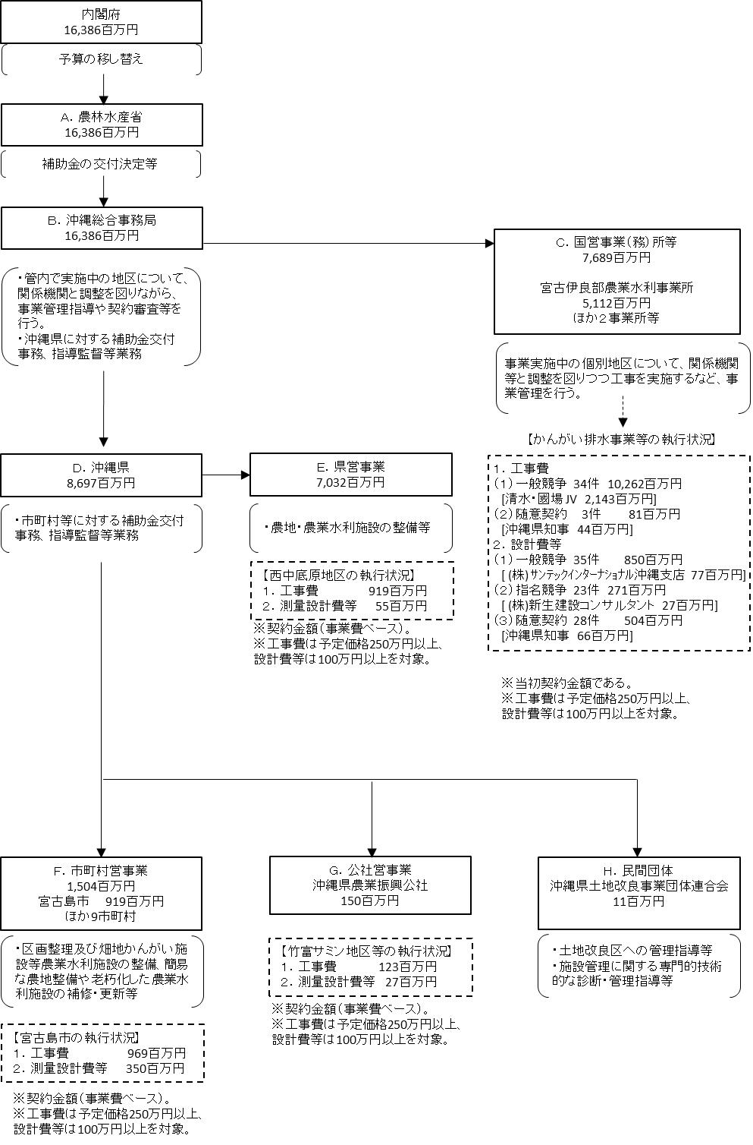

 |  |  | A.農林水産省 |  |  |  |  |  |  |  |  |  |  |  |  | B.沖縄総合事務局
 |  |  | 費 目 |  |  |  | 使 途 |  |  |  |  |  |  | 金 額 (百万円） |  | 費 目 |  |  |  | 使 途 |  |  |  |  |  |  |  |  |  | 金 額 (百万円）
 |  |  | 補助交付金 |  |  |  | 沖縄県等が実施する農業生産基盤整備事業に必要な経費 |  |  |  |  |  |  | 8,697 |  | 補助交付金 |  |  |  | 沖縄県等が実施する農業生産基盤整備事業に必要な経費 |  |  |  |  |  |  |  |  |  | 8,697
 |  |  | 事業費 |  |  |  | 国が実施する農業生産基盤整備事業に必要な経費 |  |  |  |  |  |  | 7,689 |  | 事業費 |  |  |  | 国が実施する農業生産基盤整備事業に必要な経費 |  |  |  |  |  |  |  |  |  | 7,689
 |  |  | 計 |  |  |  |  |  |  |  |  |  |  | 16,386 |  | 計 |  |  |  |  |  |  |  |  |  |  |  |  |  | 16,386
 |  |  | C.宮古伊良部農業水利事業所 |  |  |  |  |  |  |  |  |  |  |  |  | D.沖縄県
 |  |  | 費 目 |  |  |  | 使 途 |  |  |  |  |  |  | 金 額 (百万円） |  | 費 目 |  |  |  | 使 途 |  |  |  |  |  |  |  |  |  | 金 額 (百万円）
 |  |  | 工事費 |  |  |  | 農業用排水施設の施行に係る請負工事費 【建設業者に発注】 |  |  |  |  |  |  | 4,338 |  | 事業費 |  |  |  | 沖縄県が実施する農業生産基盤整備事業に必要な経費 |  |  |  |  |  |  |  |  |  | 7,032
 |  |  | 測量設計費 |  |  |  | 農業用排水施設の施行に係る請け負う調査、測量、設計【建設コンサルタントに発注】 |  |  |  |  |  |  | 707 |  | 補助交付金 |  |  |  | 市町村が実施する農業生産基盤整備事業に必要な経費 |  |  |  |  |  |  |  |  |  | 1,504
...

